关系图
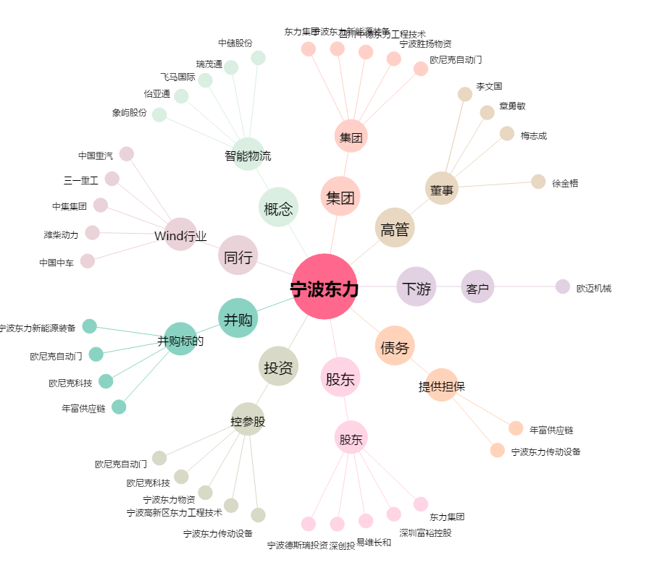
宁波东力[002164.SZ] - 关系概览图

